WERKBLAD
ENQUÊTE DORPSVISIE | TOTAAL
Wonen en leefomgeving
Verwacht u de komende 10-15 jaar in Raerd te blijven wonen?
0 Ja | 97 | 57 | 11 | 29
0 Nee | 7 | 4 | 2 | 1
0 Weet het niet | 33 | 17 | 3 | 13
0 Ja, wil graag naar:
0 Een nog te bouwen nieuwe woning | 4
0 Koopwoning voor starters | 7
0 Koopwoning voor modale en hogere inkomens | 2
0 Huurwoningen voor starters | 8
0 Huurwoningen voor modale en hogere inkomens | 2
0 Koopwoningen voor ouderen of andere specifieke doelgroep | 4
0 Ja, maar dan naar een reeds bestaande woning in Raerd | 6
0 Nee, ik blijf wonen waar ik nu woon | 105
0 Ik vertrek uit Raerd | 7
Wilt u van woning(type) veranderen in de komend 10-15 jaar?
0 Ja, wil graag naar:
0 Een nog te bouwen nieuwe woning | 4 | 2 |  | 2
0 Koopwoning voor starters | 7 | 3 |  | 4
0 Koopwoning voor modale en hogere inkomens | 2 | 0 |  | 2
0 Huurwoningen voor starters | 8 | 5 |  | 3
0 Huurwoningen voor modale en hogere inkomens | 2 | 2 |  | 0
0 Koopwoningen voor ouderen of andere specifieke doelgroep | 4 | 3 |  | 1
0 Ja, maar dan naar een reeds bestaande woning in Raerd | 6 | 4 |  | 2
0 Nee, ik blijf wonen waar ik nu woon | 105 | 59 | 13 | 33
0 Ik vertrek uit Raerd | 7 | 2 | 2 | 3

Ik vind het plezierig wonen in Raerd
0 Ja, heel erg naar de zin | 84 | 51 | 4 | 29
0 Ja maar kan nog wel iets beter, want het zou nog plezieriger zijn indien | 39 | 21 | 8 | 10
0 Nee, maar is nog geen reden om te verhuizen | 3 | 2 |  | 1
0 Nee, als ik de kans krijg wil ik hier weg | 1 | 0 |  | 1

Is er voldoende speelgelegenheid voor kinderen?
0 Ja | 59 | 31 | 10 | 18
0 Nee | 63 | 40 | 5 | 18

Voelt u zich veilig in Raerd?
0 Ruim voldoende | 81 | 44 | 6 | 31
0 Voldoende | 50 | 29 | 10 | 11
0 Onvoldoende | 4 | 4

Ervaart u weleens overlast of hinder in uw directe woonomgeving?
0 Nee | 90 | 52 | 6 | 32
0 Ja, waarom ? En heeft u dit gemeld aan gemeente of wijkagent ? | 46 | 25 | 10 | 11

Is het openbaar gebied (groenvoorziening) van voldoende kwaliteit? (Meerdere antwoorden mogelijk)
0 Het is in de huidige staat prima in orde | 65 | 40 | 4 | 21
0 Er is voldoende groen maar niet genoeg onderhoud | 53 | 30 | 9 | 14
0 Er kan nog wel meer openbaar groen bij | 18 | 5 | 4 | 9
0 Liefst zo weinig mogelijk | 0 | 0
0 Alle openbaar groen kan beter in beheer worden gegeven bij de inwoners | 4 | 4

De wegen in en om Raerd
0 Zijn veilig en goed onderhouden | 52 | 25 | 7 | 20
0 Zijn wel veilig maar met een aantal aanpassingen is het nog beter | 66 | 42 | 6 | 18
0 De huidige situatie is onveilig en er moeten zo spoedig mogelijk aanpassingen komen | 15 | 10 | 2 | 3

Cultuur en Sport aanbod
Ik vind het aanbod aan (verenigings-) activiteiten in Raerd voldoende
0 Mee eens | 132 | 78 | 15 | 39
0 Mee oneens | 4 | 0 | 1 | 3
Welke sport/cultuur- gerelateerde activiteit mist u of zou u leuk vinden dat er ook was in Raerd? | 0

Vindt u het belangrijk dat er een overdekte sportaccommodatie, als de gymzaal, in Raerd blijft bestaan?
0 Ja, huidige voorziening biedt voldoende mogelijkheden | 50 | 28 | 7 | 15
0 Ja, maar huidige gymzaal is gedateerd en vernieuwing wenselijk | 75 | 43 | 9 | 23
0 Maakt mij niet zoveel uit | 13 | 7 | 2 | 4

Vrije tijd en natuur
Heeft u voldoende mogelijkheden om in Raerd en omgeving uw vrije tijd door te brengen?
0 Ja, er zijn voldoende wandel-, fiets-, en vaarroutes. | 124 | 71 | 16 | 37
0 Nee, wat ontbreekt is: | 10 | 7 |  | 3

Wat waardeert u het meest aan de omgeving van Raerd?
0 Ruimte | 53 | 34 | 4 | 15
0 Stilte/rust | 49 | 27 | 6 | 16
0 Open landschap | 47 | 30 | 5 | 12
0 Historisch karakter | 40 | 25 | 5 | 10
0 Centrale ligging in Friesland | 93 | 55 | 11 | 27
0 Dorpse karakter | 76 | 46 | 8 | 22
0 Natuur | 30 | 18 | 4 | 8
0 Dichtbij open vaarwater | 41 | 28 | 5 | 8
0 Dichtbij bos | 17 | 10 | 2 | 5
0 Anders | 0 | 0

Onderwijs en (digitale) bereikbaarheid
Vindt u het belangrijk dat de basisschool in Raerd open blijft
0 Ja | 125 | 73 | 14 | 38
0 Maakt mij niet zoveel uit | 9 | 4 | 2 | 3
0 Anders | 1 | 1

Is de digitale bereikbaarheid in Raerd voldoende?
0 Ja , ik vind het goed zo | 90 | 52 | 8 | 30
0 Nee, maar maakt mij niet uit | 8 | 2 |  | 6
0 Telefoon is goed, internet niet goed | 9 | 2 | 1 | 6
0 Internet is goed,telefoon niet goed | 4 | 2 |  | 2
0 Nee, er moet verbetering komen met o.a. aanleg glasvezelnetwerk | 26 | 16 | 6 | 4

Economie, Landschap en Duurzaamheid
Biedt Raerd voldoende kansen voor ondernemers in de breedste zin van het woord zowel in-Raerd als in het buitengebied?
0 ja, het is precies goed zo. | 72 | 43 | 9 | 20
0 Ja, maar de agrarische bedrijven moeten voldoende kunnen groeien | 25 | 13 | 2 | 10
0 Nee, het kan veel dynamischer met meer verscheidenheid aan bedrijven | 10 | 5 | 3 | 2
0 Er is teveel en kan/mag worden ingeperkt | 0

Wilt u het ‘open groene karakter van het landschap’ behouden en versterken?
O Ik vind het nu goed | 64 | 38 | 9 | 17
O Ik vind het nu te rommelig en niet goed onderhouden | 17 | 12 |  | 5
O Het is een kracht van Raerd en moet worden versterkt | 20 | 13 | 5 | 2
O Het mag wel iets minder open door b.v. meer bomen te planten | 17 | 12 |  | 5

Een eigen’ Dorpsmolen’om energie op te wekken is een goed idee!
O Ja | 52 | 20 | 11 | 21
O Nee | 73 | 52 | 4 | 17

Is het oprichten van een ‘Energiecoöperatie’een goed idee en wilt u daar in participeren?
O Ja, ik doe mee | 39 | 17 | 9 | 13
O Nee, ik onderneem liever iets op eigen initiatief | 79 | 49 | 6 | 24

Moeten’ milieu vriendelijke’ voorzieningen worden aangelegd zoals laadpunt elektrische fiets/auto?
0 Nee | 38 | 20 | 5 | 13
0 Ja | 81 | 47 | 9 | 25

Zorg en Welzijn
Welke voorzieningen zouden een goede aanvulling zijn voor de inwoners van ons dorp? (Meerdere antwoorden zijn mogelijk)
O Seniorenwoningen | 58 | 36 | 8 | 14
O Aangepaste woningen | 16 | 7 | 2 | 7
O Woonvorm begeleidt wonen | 7 | 3 | 1 | 3
O Buurtcoördinator Thuiszorg | 24 | 11 | 5 | 8
O (Lichte ) zorgtaken in (buurt)georganiseerde vorm | 17 | 6 | 4 | 7
O Samen met anderen Dorpsauto delen | 13 | 6 | 3 | 4
O Schoolvervoer | 6 | 1 | 2 | 3
O Administratieve hulpdienst | 8 | 2 | 3 | 3
O Klusjesdienst voor tuinonderhoud e.d. | 31 | 15 | 5 | 11
O Meer inzetten burenhulp | 19 | 10 | 2 | 7
O Hulp bieden bij personenvervoer | 16 | 10 | 1 | 5
0 Boodschappendienst | 46 | 24 | 5 | 17

Algemeen
Welke zaken die u belangrijk vindt heeft u nog niet via deze enquête in kunnen vullen?

TOTAALOVERZICHT
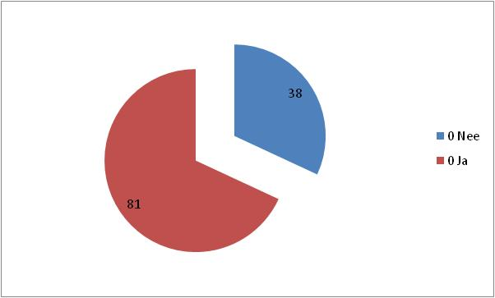
ENQUÊTE DORPSVISIE
Wonen en leefomgeving
Verwacht u de komende 10-15 jaar in Raerd te blijven wonen? | Ik vind het plezierig wonen in Raerd
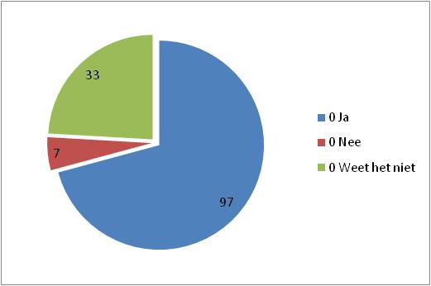
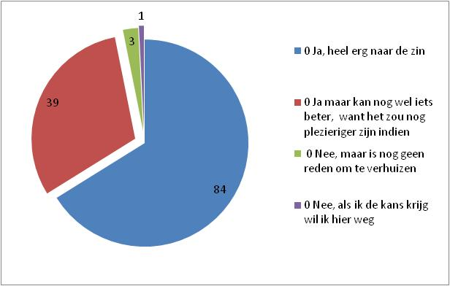

Wilt u van woning(type) veranderen in de komend 10-15 jaar? | Is er voldoende speelgelegenheid voor kinderen?
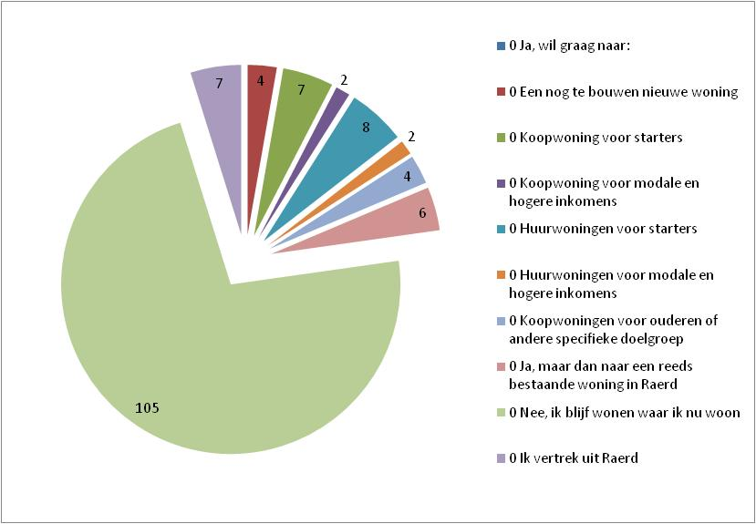
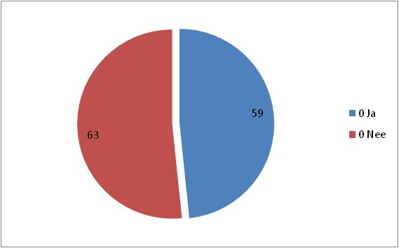

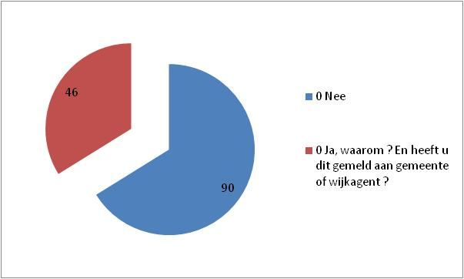
Voelt u zich veilig in Raerd? | Ervaart u weleens overlast of hinder in uw directe woonomgeving?
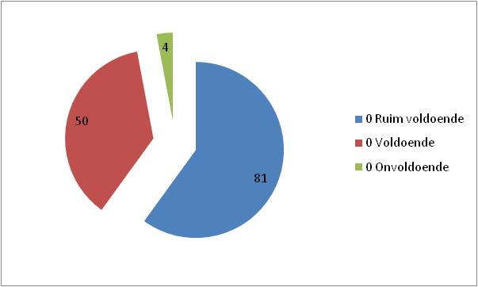

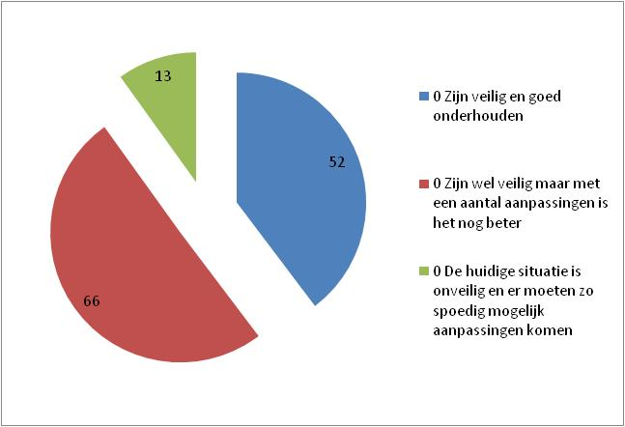
Is het openbaar gebied (groenvoorziening) van voldoende kwaliteit? (Meerdere antwoorden mogelijk) | De wegen in en om Raerd
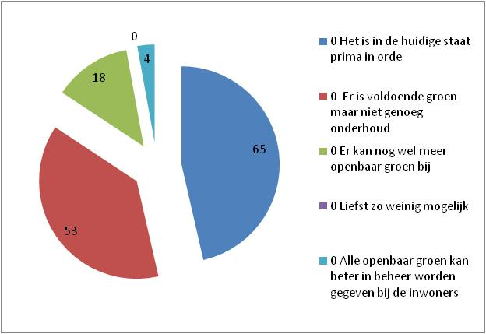

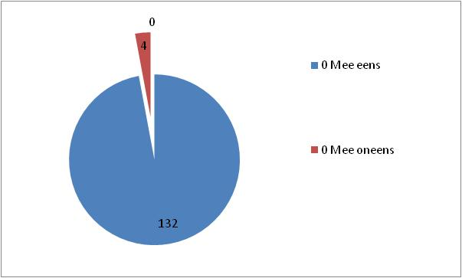
Cultuur en Sport aanbod
Ik vind het aanbod aan (verenigings-) activiteiten in Raerd voldoende | Vindt u het belangrijk dat er een overdekte sportaccommodatie, als de gymzaal, in Raerd blijft bestaan?
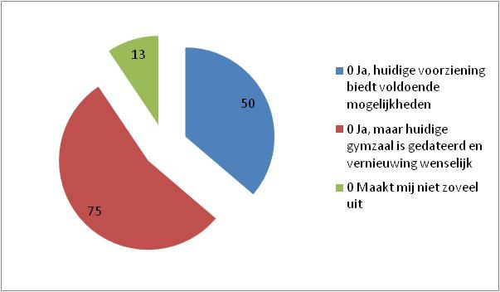

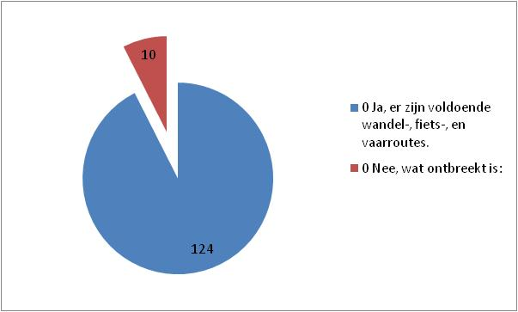
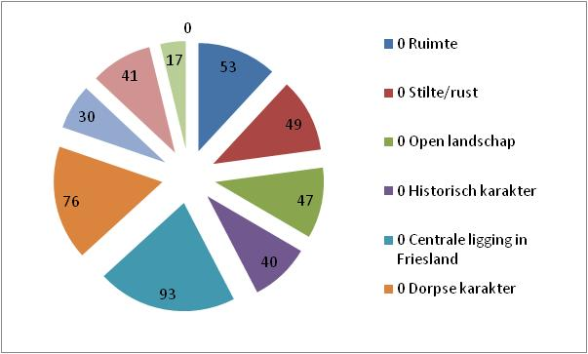
Vrije tijd en natuur
Heeft u voldoende mogelijkheden om in Raerd en omgeving uw vrije tijd door te brengen? | Wat waardeert u het meest aan de omgeving van Raerd?

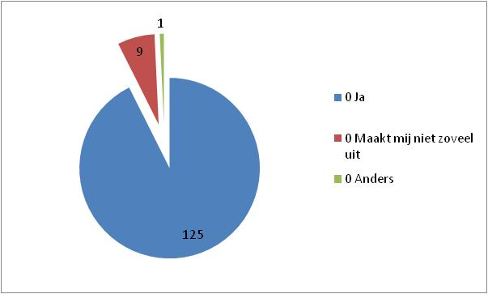
Onderwijs en (digitale) bereikbaarheid
Vindt u het belangrijk dat de basisschool in Raerd open blijft | Is de digitale bereikbaarheid in Raerd voldoende?
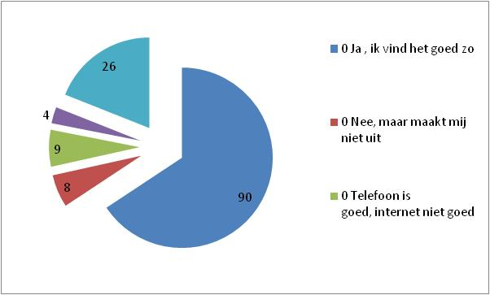

Economie, Landschap en Duurzaamheid | Wilt u het ‘open groene karakter van het landschap’ behouden en versterken?
Biedt Raerd voldoende kansen voor ondernemers in de breedste zin van het woord zowel in-Raerd als in het buitengebied?
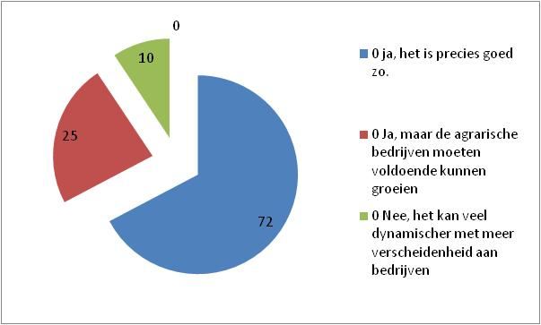
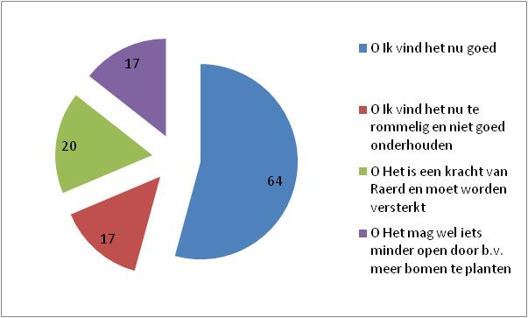

Een eigen’ Dorpsmolen’om energie op te wekken is een goed idee! | Is het oprichten van een ‘Energiecoöperatie’een goed idee en wilt u daar in participeren?
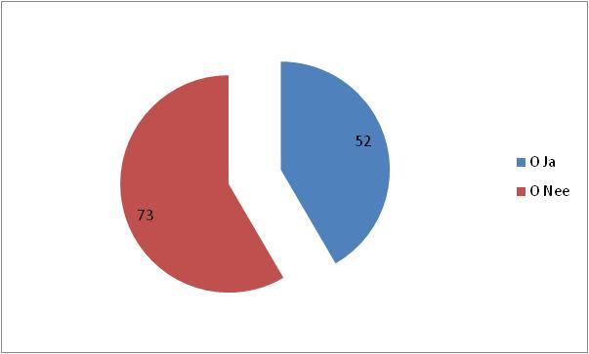
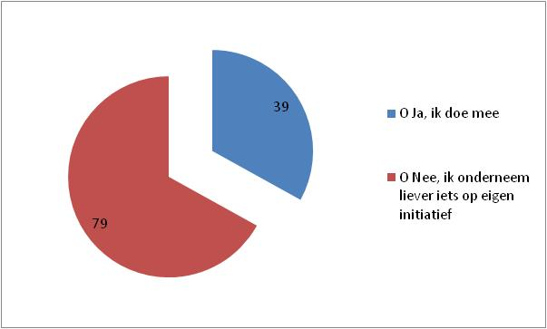

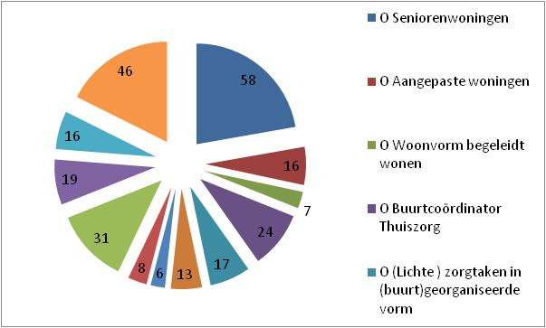
Moeten’ milieu vriendelijke’ voorzieningen worden aangelegd zoals laadpunt elektrische fiets/auto? | Zorg en Welzijn
 | Welke voorzieningen zouden een goede aanvulling zijn voor de inwoners van ons dorp? (Meerdere antwoorden zijn mogelijk)

